poikuetiedot
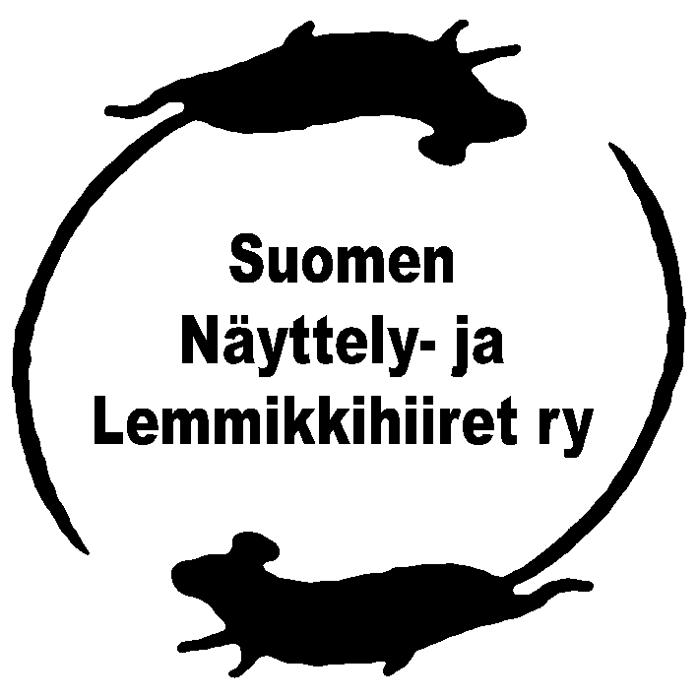
POIKUETIETOKAAVAKE
kasvattajaa varten

 |  |  |  | Syntymäaika:
 |  |  |  | Kasvattajanimi:
1 | Nimi: |  |  | sukup: |  | rek.nro:
 | Rotu: | väri/kuvio: |  | om:
 | Näyttelytuloksia: |  |  | muuta:
2 | Nimi: |  |  | sukup: |  | rek.nro:
 | Rotu: | väri/kuvio: |  | om:
 | Näyttelytuloksia: |  |  | muuta:
3 | Nimi: |  |  | sukup: |  | rek.nro:
 | Rotu: | väri/kuvio: |  | om:
 | Näyttelytuloksia: |  |  | muuta:
4 | Nimi: |  |  | sukup: |  | rek.nro:
 | Rotu: | väri/kuvio: |  | om:
 | Näyttelytuloksia: |  |  | muuta:
5 | Nimi: |  |  | sukup: |  | rek.nro:
 | Rotu: | väri/kuvio: |  | om:
 | Näyttelytuloksia: |  |  | muuta:
6 | Nimi: |  |  | sukup: |  | rek.nro:
 | Rotu: | väri/kuvio: |  | om:
 | Näyttelytuloksia: |  |  | muuta:
7 | Nimi: |  |  | sukup: |  | rek.nro:
 | Rotu: | väri/kuvio: |  | om:
 | Näyttelytuloksia: |  |  | muuta:
8 | Nimi: |  |  | sukup: |  | rek.nro:
 | Rotu: | väri/kuvio: |  | om:
 | Näyttelytuloksia: |  |  | muuta:

 | Kasvattaja: |  |  | s-posti:
 | Osoite: |  |  | puh:
SUKUTAULU

 | Isä:
 | Rotu: | väri/kuvio: |  |  | rek.nro:
 | Kasv./omistaja:
 | Näyttelytuloksia:

 | Emä:
 | Rotu: | väri/kuvio: |  |  | rek.nro:
 | Kasv./omistaja:
 | Näyttelytuloksia:

 | isänisä: |  | isänisänisä:
 |  |  | rotu/väri: |  |  | rek.nro:
 | rotu/väri: |  | isänisänemä:
 | rek.nro: |  | rotu/väri: |  |  | rek.nro:
 | isänemä: |  | isänemänisä:
 |  |  | rotu/väri: |  |  | rek.nro:
 | rotu/väri: |  | isänemänemä:
 | rek.nro: |  | rotu/väri: |  |  | rek.nro:
 | emänisä: |  | emänisänisä:
 |  |  | rotu/väri: |  |  | rek.nro:
 | rotu/väri: |  | emänisänemä:
 | rek.nro: |  | rotu/väri: |  |  | rek.nro:
 | emänemä: |  | emänemänisä:
 |  |  | rotu/väri: |  |  | rek.nro:
 | rotu/väri: |  | emänemänemä:
 | rek.nro: |  | rotu/väri: |  |  | rek.nro:

 | Tähän voit tehdä muistiinpanojasi.

